填写说明
 | 参赛队权益审核流程图

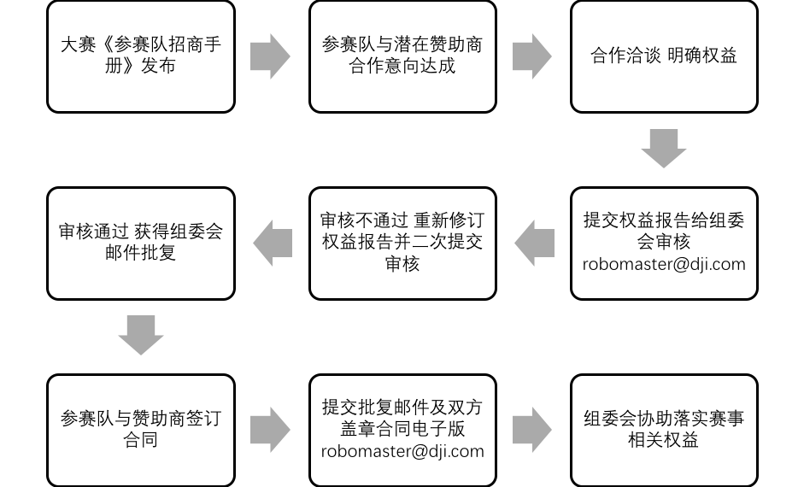
 |  | 1 | 请填写“权益审核申报表”并修改文件名为：权益申报_学校名_战队名_赞助企业名_填表人姓名

 |  | 2 | 打印“权益审核申报表”签字并拍照/扫描存为电子文件，文件名：权益申报签字_学校名_战队名_赞助企业名_填表人姓名

 |  | 3 | 将两份文件发送至 robomaster@dji.com 邮件主题为【商务】权益申报_战队名_赞助企业名_日期

 |  | 4 | 等候申报回复，若三个工作日内未得到回复，请微信联系 robomasterbd （RM商务支持）获得反馈

 |  | 5 | 审核不通过请依照反馈意见进行修改，审核通过后可开始着手准备合同签订

 |  | 6 | 预祝各位一切顺利！

1 | 请截图组委会就赞助权益审核通过的批复邮件，并将文件命名为：确认批复_学校名_战队名_赞助企业名_提交人姓名
 |  |  | 因观赛系统更新需要时间，请各战队在比赛开始一周前获得组委会就合同确认给予的确认批复 否则因此造成的部分权益无法及时落实（如观赛系统及解说对战队冠名赞助商的冠名权落实）组委会不负责任

2 | 请将双方已盖章合同电子扫描稿命名为：合同_学校名_战队名_赞助企业名_提交人姓名

3 | 若仍未走完盖章合同审批流程，但临近比赛期需要组委会配合提供赛事露出，请提供双方对合同内容无意见，在走流程中的文字凭证

4 | 将以上文件打包发送至 robomaster@dji.com 邮件主题为【商务】合同确认_战队名_赞助企业名_日期，并等候邮件回复

